상품제안서
[플씨드] 피크닉 북유럽 돗자리 | 상품코드: F25846

 |  |  |  |  |  |  | 02-412-0044 | www.easy1.co.kr
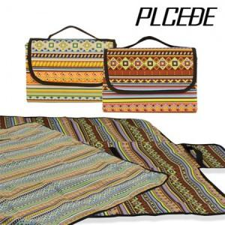

【상세/제작정보】 | 사이즈별 가격 별도문의 (소,중,대) 기본수량 미만 인쇄시 비용 추가. 봉인지 스티커 200원. 선물포장 별도 문의.

【인쇄/포장옵션】 | 실크, 스티커, 풀칼라 / OPP(비닐)

【공급단가】 | 수량 | 50~ | 100~ | 500~ | 1,000~ | 2,000~
*VAT별도 | 단가 | 6,720원 | 6,600원 | 6,440원 | 6,320원 | 6,160원

【상품 URL】 | https://dev.easy1.co.kr:443/src/goods_detail.php?gdno=25846

